내역서(표준단가)
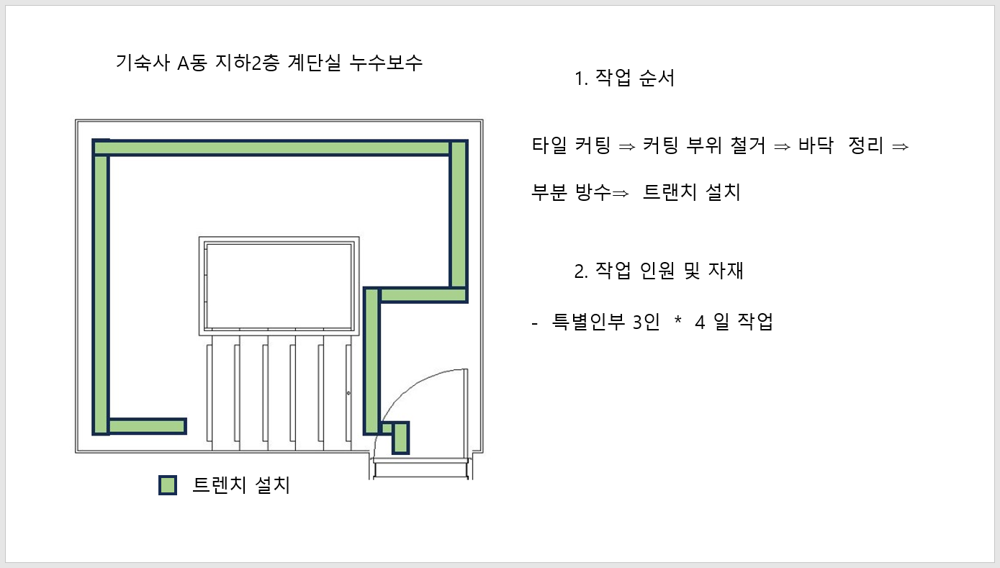
 |  |  |  |  |  | ▼낙찰율 |  | ▼낙찰율 |  | ▼낙찰율 |  | ▼낙찰율
 |  |  |  |  |  | 83.5% |  | 83.5% |  | 83.5% |  | 83.5%
 | 주요내역 |  | 단위 | 수량 | 재료비 |  | 노무비 |  | 기계경비 |  | 기타경비(부자재비) |  | 합계 | 노무비 할증 | 할증기준
합계 | 품목 | 규격 |  |  | 품셈/표단 | 금액 | 단가 | 금액 | 단가 | 금액 | 단가 | 금액
M010550114050101 | REMIFLOW | REMIFLOW FS100, 일반 바닥미장용 | 40㎏/포 | 2 | 6,500 | 10,855 |  | - |  | - |  | - | 10,855
M010551210620101 | 바스콘 MF | 초유동성, 초속경 무수축몰탈(25kg) | 포 | 2 | 45,000 | 75,150 |  | - |  | - |  | - | 75,150
M020415014290101 | 에피졸 타일 프라이마 #JI | XKA099투명바닥용 에폭시 프라이마 | 4ℓ | 1 | 39,468 | 32,956 |  | - |  | - |  | - | 32,956
L003 | 타일커팅 및 철거,바닥정리,부분방수,트렌치 설치 , 3명*4일 작업, 작업공간 협소할증 30% | 시중노임단가, 철공 | 인 | 12 |  | - | 237,480 | 3,704,688 |  | - |  | - | 3,704,688 |  | 협소할증(30%)
999999 | 트렌치 커버, (1000*110*15*12*2T)*15EA | 전문업체 거래명세표 첨부 | EA | 15 | 30000 | 450,000 |  | - |  | - |  | - | 450,000
 |  |  |  |  |  | 568,961 |  | 3,704,688 |  | - |  | - | 4,273,649

시중가 근거서류
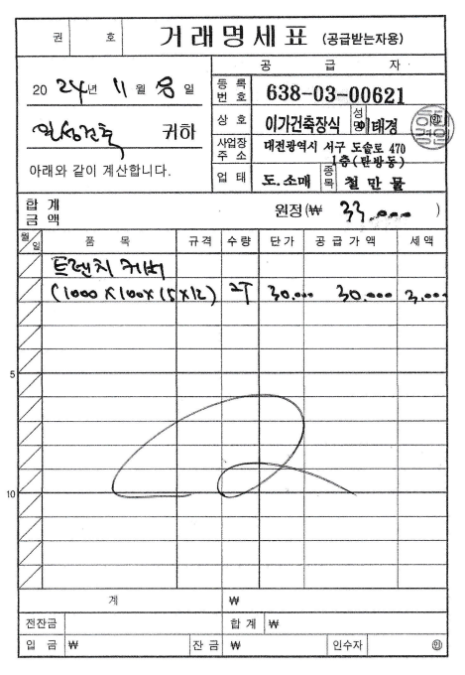
<첨부_트렌치 커버 구입단가 거래명세표>

